제출사항
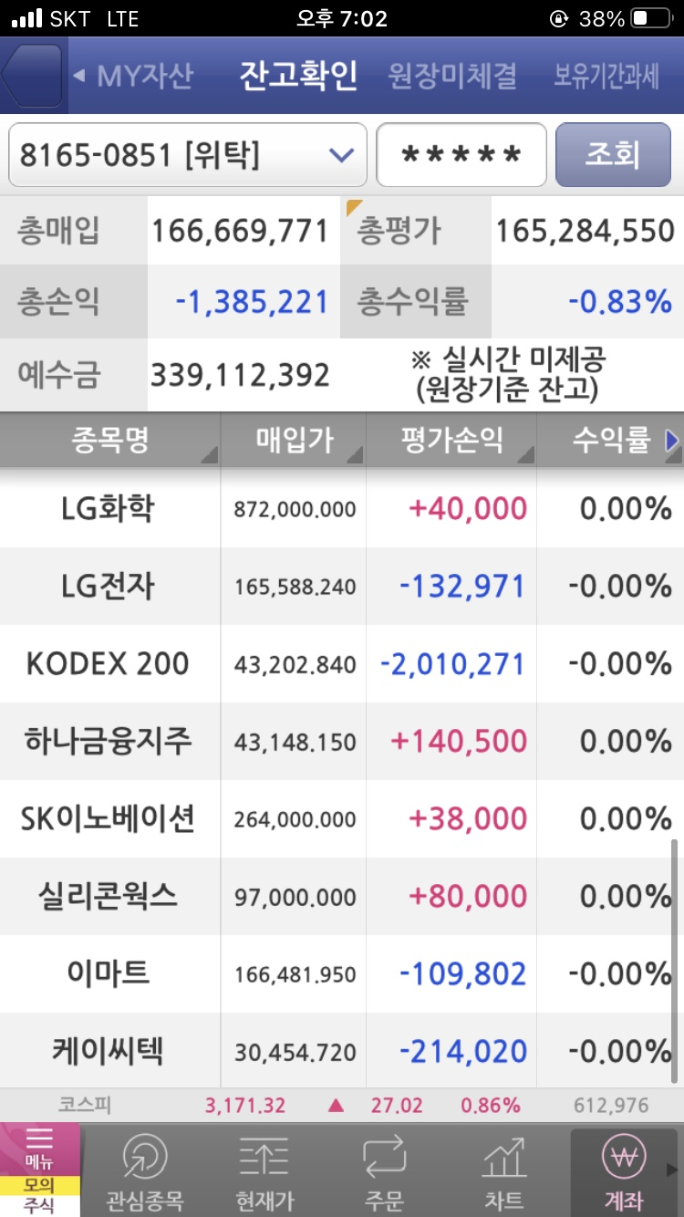
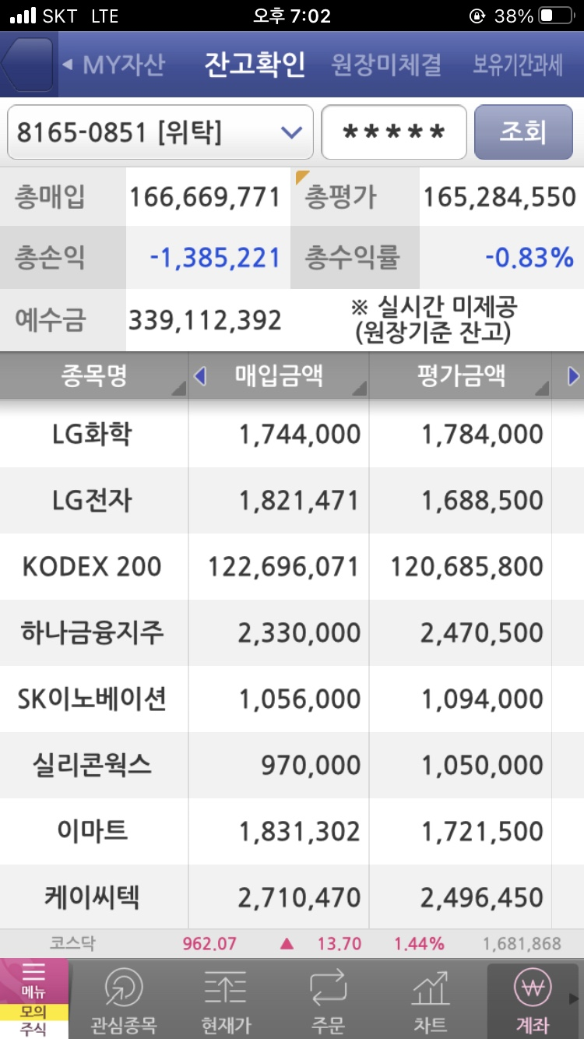
매일 오후 4시 이후 - 저녁 9시까지 jaylee@ssu.ac.kr 로 아래 사항을 송부해야 함
 |  |  |  |  | 특이사항 | 주식운용팀의 실수로 KODEX 비중이 다소 커지게되었습니다. 추후 추가적인 조정을 통해 비중을 조절할 예정입니다.
제목 | [3조] 2022-04-14 운용현황
내용

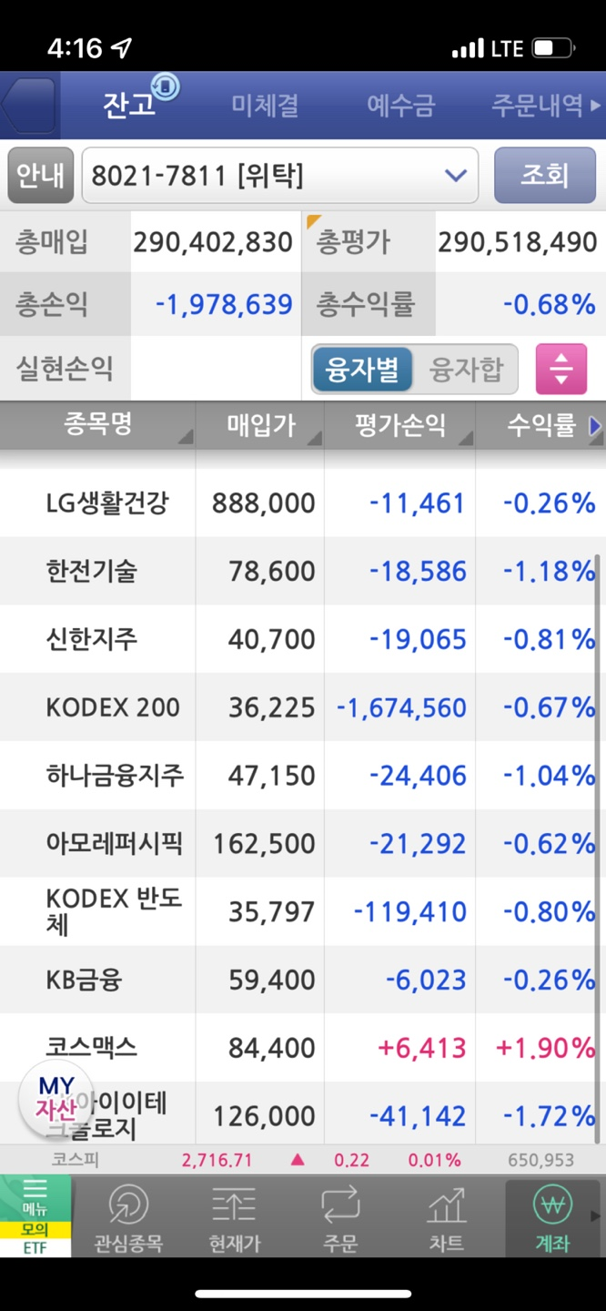
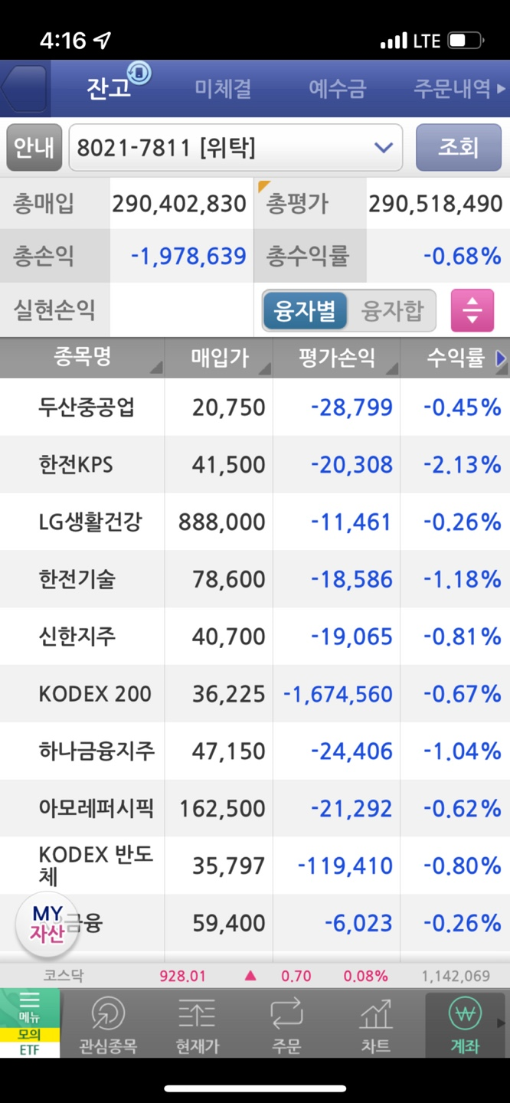
1. 운용전략실
 | 주식현금 | 채권현금
해당일
변경사유
# 첫날은 주식과 채권 비중과 단기자금을 입력해서 보고함

현금유입과 현금유출이 있는 경우
 | 현금유입 | 현금유출
해당일
# 기금 현금흐름 일정에 따라 모두 공통적임

2. 주식운용팀
 | KODEX200 | MP | 현금잔고
해당일 평가액 | 249,079,390 | 41,439,100 | 238,031,056
# 첫날은 보고할 필요 없음

3. 채권운용팀
 | 국고채 1년 | 국고채 3년 | 국고채 5년 | 회사채 종합
다음날 좌수 | 318,059 | 273,811 | 77,517 | 29,850

위 양식의 엑셀파일을 매일 제출
운용전략실은 매일 모든 사항을 기록하고 있어야 함. 저도 보고사항을 입력해서 크로스 체크할 예정임

매일 오전 9시 이전 KOSPI 수익률, 채권 가격지수를 공지사항에 올려놓을 예정

